FR_FOUDRE

FICHE REFLEXE
 | 

 | Site : LA BREDE |  | Activité : METRO |  | MAJ le : 03/11/2025

FOUDRE |  |  |  |  | Page 1/1

 | Scénario : Tombée de foudre sur bâtiment ou orages violents ===============> 1 2 3 4

 | FOUDRE ou ORAGES VIOLENTS :

 | ETAPES | QUOI ? |  | OU ? | QUI ?
Que dois-je faire ?
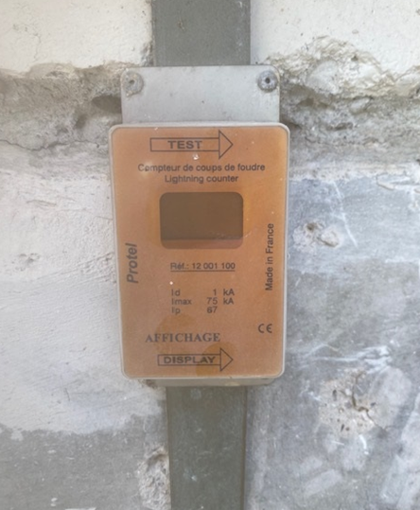
 | 1 | Après constat de l'arrêt de l'orage, contrôler tous les boitiers foudre du bâtiment |  | Tout autour du bâtiment à EXTERIEUR | Responsable d'exploitation/responsable de service/chef d'équipe

 | 2 | Devant le boitier foudre, appuyer sur le bouton pour savoir si la foudre est tombée sur le bâtiment à cet emplacement |  | Sur le boitier foudre | Responsable d'exploitation/responsable de service/chef d'équipe

 | 3 | Si le boîtier foudre indique un chiffre différent de 0, cela signifie que la foudre a frappé l'emplacement. |  | Sur le boitier foudre | Responsable d'exploitation/responsable de service/chef d'équipe

1

 | 4 | Si un/plusieurs boitiers foudre ont indiqué un chiffre différent que 0 : PREVENIR LE CLIENT |  | Télephone fixe ou mobile | Responsable d'exploitation/responsable de service/chef d'équipe

 |  | ASTREINTE METRO: 06 22 48 28 18

